Sheet1
绿色表示：华沃已经确认Ok问题
序号 | 复现路径 | 问题描述以及截图 |  | 2016.2.26，云恩备注： | 2016.2.27，华沃备注： | 2016.2.29，云恩备注 | 2016.3.5，华沃备注： | 2016.3.13，云恩备注
1 | 1.选择底部记录仪菜单。2.添加记录仪。然后连接的状态出现“在线”与“用户名或者密码错误”交替显示。如右图所示。 | 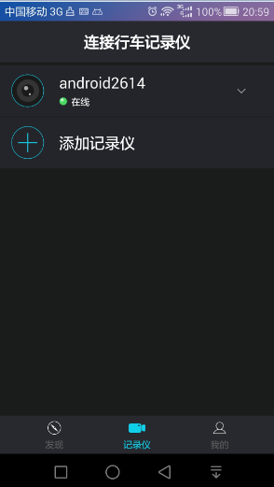 | 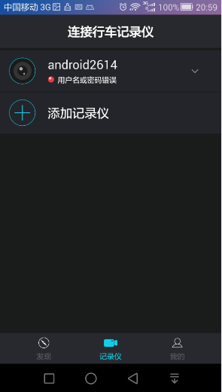 | 这是因为采集端同时在线问题，目前Android2614 Linsence，是我在测试用。请使用我之前给你们的那5个采集端测试。 | 已经ok

